webservice远程数据调用
需求：
1：上线的时候采用分布式部署
* 要求每个分公司，需要部署这套系统，管理各自分公司的站点和设备的运行情况
* 要求所有元数据（数据字典的数据），统一维护元数据，要求总部定义，分公司使用
* 使用webService调用数据（各个数据库是分布）
2：报表，要求每个分公司每个月生成对当月的报表，传递给总部，总部查看
* 分公司：导出数据，传递给总部
* 总部：导入数据，查看

上海（分公司）
* 部署系统
* elecDeviceDemo

北京（总部）
* 部署系统
* itheima1128elec

数据库

数据库
* 数据字典
* 站点编号
* 设备类型
* 所属单位
* 职位

深圳（分公司）
* 部署系统

数据库

服务端
* 发布服务（接口）
* 提供传递的参数
并提供返回值
客户端
* 调用服务
* 传递需要调用的参数，获取返回值

所属单位

北京
上海
深圳

axis2：
实质上分三步操作：
创建一个服务器端（电力系统（总公司）），和一个客户端（电力系统（分公司））
第一步：使用服务器端提供的接口，生成.wsdl文件
第二步：使用.wsdl文件，在电力系统中生成服务器端的代码
第三步：使用.wsdl文件
（http://localhost:8080/itcast0306elec/services/IWebSystemDDLService?wsdl）
生成客户端（电力系统）的代码

应用场景：
* 天气预报，火车票查询
* 总结：在多个应用程序之间建立一个桥梁

hibernate的二级缓存
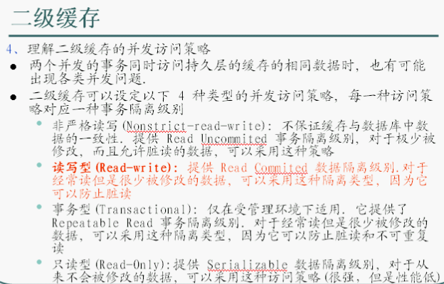
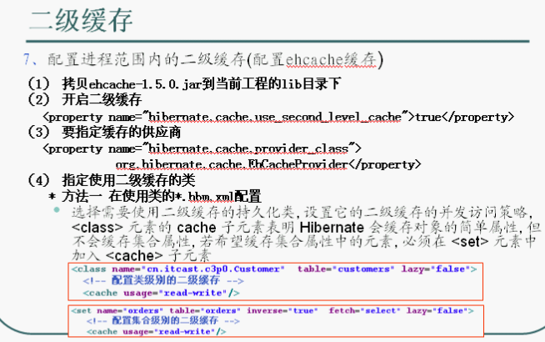
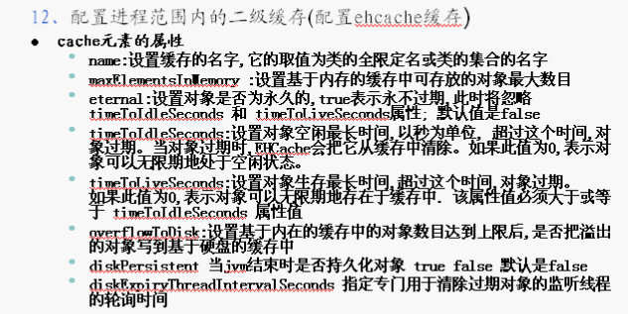
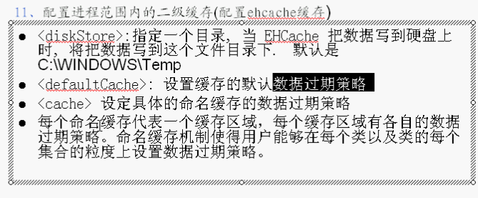
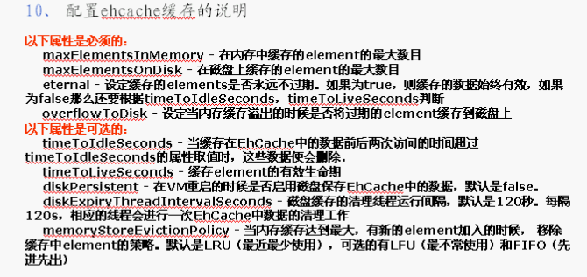
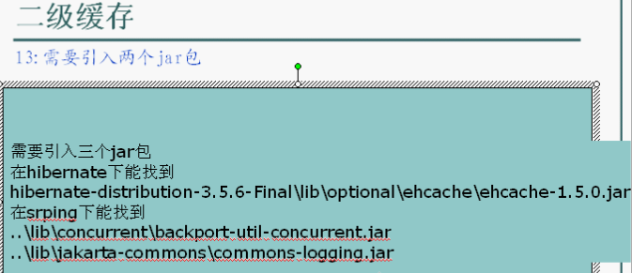
问题：

 | 用户首页

 | 用户新增和编辑页面

解决方案
有些数据，系统上线的时候，一般不会发生变化
1：不用hibernate，使用系统监听器，在web容器启动的时候，将数据查询出来，放置到Application对象中，每个访问的线程都可以操作Application的数据，避免从数据库查询
2：用hibernate操作，hibernate的二级缓存操作
* 一级缓存缓存，是Session级别的缓存（测试），事物范围的缓存，由hibernate自动管理
* 使用hibernate的二级缓存完成性能优化，是SessionFactory级别的缓存，进程范围的缓存，
3：数据优化：sql语句

EHCache

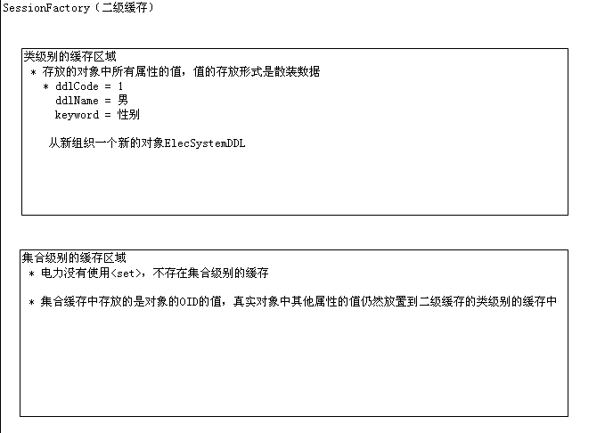

seqId = 1
ddlCode = 1
ddlName = 男
keyword = 性别
new ElecSystemDDL();
seqId = 2
ddlCode = 2
ddlName = 女
keyword = 性别
new ElecSystemDDL();

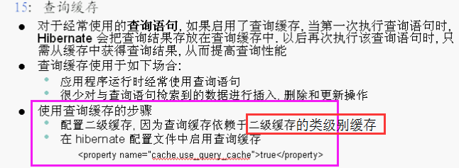

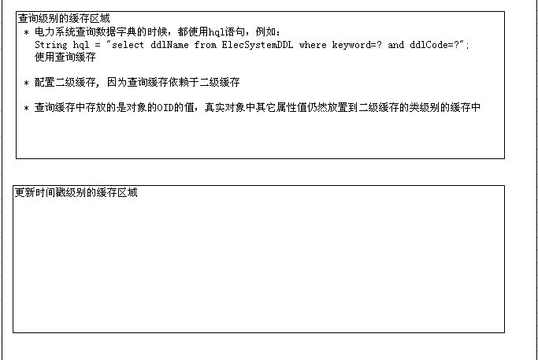

通过性别查询出来的结果 存的是
oid = 1
oid = 2
第二次 则会通过oid查询（所以是基于 “类级别的缓存”）

ElecSystemDDL ddl1 = (ElecSystemDDL) s.get(ElecSystemDDL.class, 1);//产生select语句
* 将数据字典表主键为1的数据，存放到类ElecSystemDD对象中
* 存放一级缓存中一份，也会存放到二级缓存中

应用场景：
* 解决数据的频繁检索（从缓存中查）

导出设置
需求：
* 由于每个分公司上报报表的格式有所要求，上报的报表，显示的字段是不同的
解决方案：完成导出设置的开发
目的：
* 完成excel报表的动态字段的设置
导出excel的时候，就会按照该设置完成导出

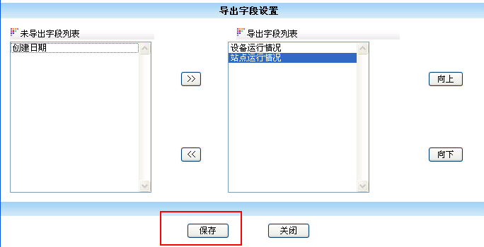

 |  |  |  | 保存数据库中

 |  | 导出excel

 |  | 设备运行情况 | 站点运行情况
 |  | XXX | AAA
 |  | YYY | BBB
 |  | .. | ..

数据库的设计（该表要满足系统中的所有的导出设置的功能开发）
主键ID（自然主键） 导出字段的中文名称 导出字段的英文名称 未导出字段的中文名称 未导出字段的英文名称
5-3 设备运行情况#站点运行情况 devRun#stationRun 创建日期 createDate


1-1
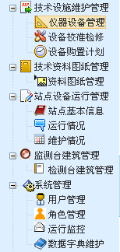

1-2（校准）
1-3（检修）

3-1

5-1（用户管理）

5-3（运行监控）

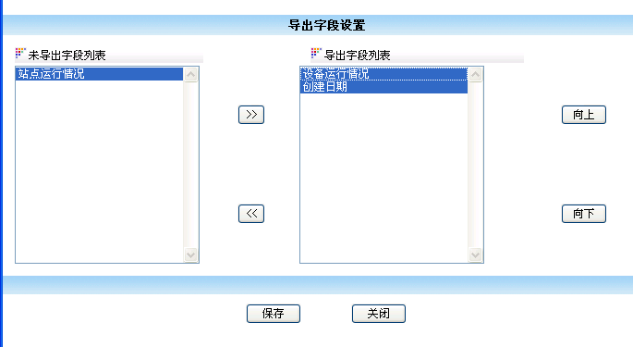

belongTo=5-3
 | 运行监控

 | 运行监控的字段

操作：
1：获取主键ID
2：使用主键ID，查询导出设置表，获取导出设置的字段，返回ElecExportFields对象
3：组织2个Map集合，分别存放导出的字段和未导出的字段
* map集合的key：表示英文的名称
* map集合的value：表示中文的名称

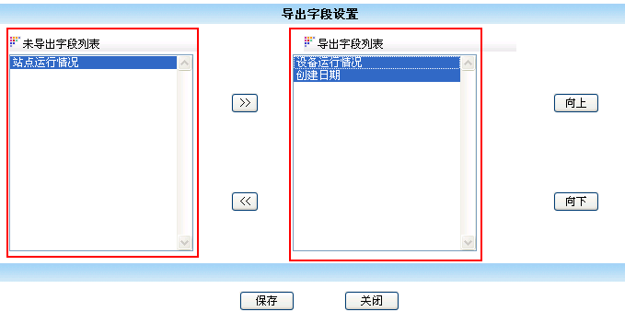

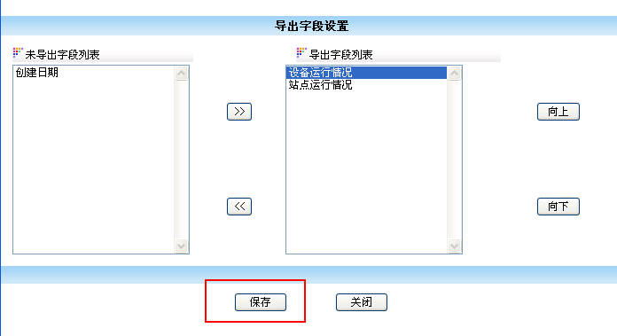

 |  |  |  |  | close.jsp


<select name="colname1" size="15" id="colname1" style="width:200px" multiple="multiple" ondblclick="JavaScript:Add('colname1','colname2','colname')">
<option value="createDate">创建日期</option>
</select>
<select name="colname2" size="15" id="colname2" style="width:200px" multiple="multiple" ondblclick="JavaScript:Remove('colname1','colname2','colname')">
<option value="devRun">设备运行情况</option>
<option value="stationRun">站点运行情况</option>
</select>

设备运行情况#站点运行情况 stationRun#devRun 创建时间 createDate

问题：select只能传递选中的<option>属性的value的值
解决方案：
在保存之前，使用隐藏域组织传递的值（格式：字符串），当提交表单的时候隐藏域的值就会传过去。
使用隐藏域在表单提交后台之前，将所有数据完成封装

操作：
1：获取页面中传递的5个隐藏域的值，执行update操作

